Titel
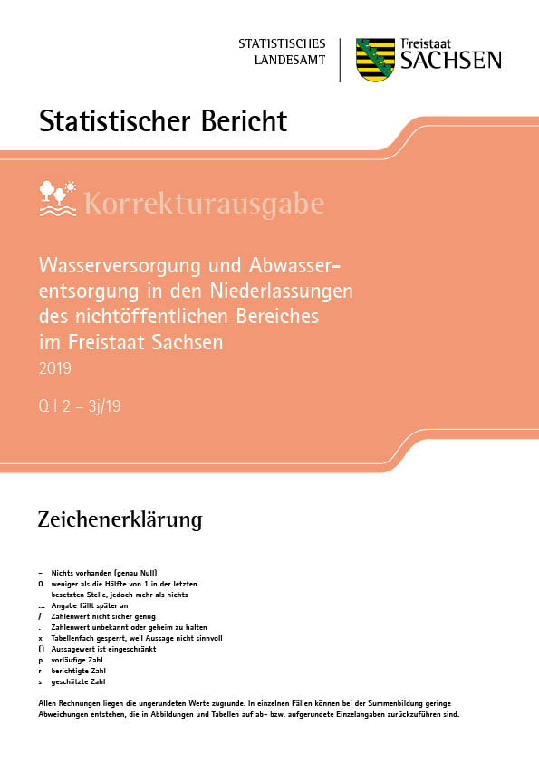
Inhalt
Impressum

Impressum
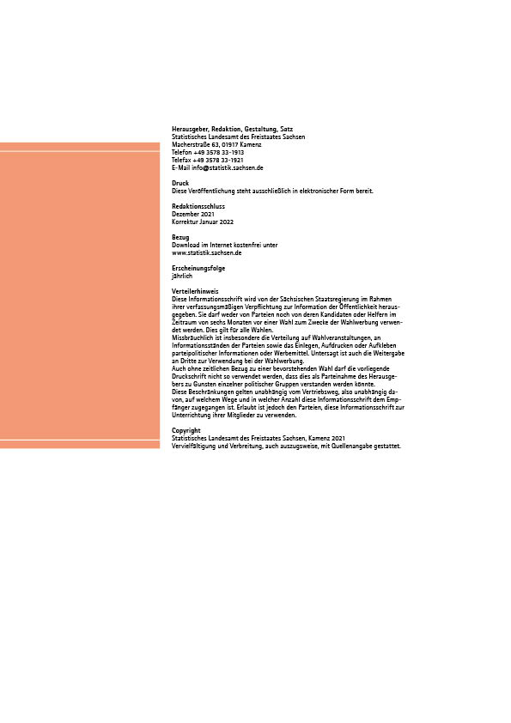
Inhalt

T1
Inhalt

1. Entwicklung des Wasseraufkommens, der Wasserverwendung und der Abwasserableitung in den
Niederlassungen des nichtöffentlichen Bereiches 2010 bis 2019

darunter mit
Trinkwasser-qualität
Merkmal | Einheit | 2010 | 2013 | 2016 | 2019
Erfasste Niederlassungen1) | Anzahl | 568 | 585 | 702 | 827
Wasseraufkommen insgesamt2) | 1 000 m³ | 324,448 | 352,465 | 394,449 | 368,336
Grundwasser | 1 000 m³ | 180,741 | 203,526 | 238,404 | 215,277
Quellwasser | 1 000 m³ | 270 | 654 | 574 | 477
Uferfiltrat | 1 000 m³ | 1,165 | 962 | 1,859 | 2989
angereichertes Grundwasser | 1 000 m³ | 8,189 | 9,929 | 19,272 | 11855
See- und Talsperrenwasser3) | 1 000 m³ | 99,629 | 37,328 | 34,364 | 31608
Flusswasser | 1 000 m³ | · | 64,782 | 57,117 | 58275
anderen Wasserarten | 1 000 m³ | · | · | 819 | 3,520
Eigengewinnung insgesamt | 1 000 m³ | 289,995 | 317,182 | 352,409 | 324,000
Bezug aus dem öffentlichen Netz | 1 000 m³ | 18,634 | 23,476 | 31,036 | 33276
Bezug von anderen Niederlassungen1) | 1 000 m³ | 15,819 | 11,807 | 11,004 | 11059
Fremdbezug insgesamt | 1 000 m³ | 34,452 | 35,283 | 42,040 | 44336
Ungenutzt abgeleitetes Wasser | 1 000 m³ | 175,125 | 204,384 | 237,607 | 201,766
nachrichtlich: ungenutzt ein- oder weiter-
geleitetes Niederschlagswasser | 1 000 m³ | · | 3,410 | 2,623 | 2,193
Abgabe von ungenutztem Wasser an Dritte | 1 000 m³ | 14,293 | 8,945 | 11,427 | 10,894
Einfachnutzung | 1 000 m³ | 45,080 | 45,612 | 53,070 | 65016
Mehrfachnutzung | 1 000 m³ | 17,391 | 22,674 | 15,929 | 16968
Kreislaufnutzung | 1 000 m³ | 72,560 | 74,262 | 76,416 | 73691
eingesetzte Frischwassermenge
insgesamt | 1 000 m³ | 135,030 | 142,548 | 145,415 | 155675
davon Wasserverwendung für
Belegschaftszwecke | 1 000 m³ | 2,221 | 2,300 | 3,351 | 3365
Bewässerung von Pflanzen | 1 000 m³ | 1,944 | 2,526 | 2,870 | 5472
Kühlzwecke | 1 000 m³ | 71,278 | 73,708 | 75,180 | 74,193
Produktionszwecke und sonstige Zwecke | 1 000 m³ | 56,134 | 60,703 | 60,647 | 69,927
in die Produkte eingehendes Wasser | 1 000 m³ | 3,454 | 3,311 | 3,367 | 2717
Einleitung in öffentliche Kanalisation
bzw. öffentliche Kläranlage | 1 000 m³ | 9,970 | 11,312 | 16,228 | 17654
Einleitung in betriebliche Abwasser-
behandlungsanlage | 1 000 m³ | 32,197 | 33,442 | 35,058 | 34239
unbehandelt an andere Niederlassungen1)
abgegeben | 1 000 m³ | 2,411 | 676 | 512 | 1536
Direkteinleitung in ein Oberflächen-
gewässer bzw. in den Untergrund | 1 000 m³ | 28,234 | 27,835 | 22,740 | 29411
Betriebliches Abwasser insgesamt | 1 000 m³ | 72,812 | 73,265 | 74,538 | 82840
davon Art des Abwassers
Belegschaftsabwasser | 1 000 m³ | 2,229 | 2,289 | 3,309 | 3360
aus Kühlsystemen | 1 000 m³ | 16,607 | 17,448 | 14,553 | 16818
produktionsspezifisches und sonstiges
Abwasser | 1 000 m³ | 53,446 | 52,781 | 55,873 | 60775
von anderen Niederlassungen1) zugeleitetes
Abwasser | 1 000 m³ | 530 | 747 | 803 | 1887
WZ 93
Abteilung
Unterabschnitt
Abschnitt
Eigen-
gewinnung
insgesamt 1)
Erfaßte
Betriebe
Grund-
wasser
darunter mit
Trinkwasser-
qualität
darunter mit
Trinkwasser-
qualität
darunter mit
Trinkwasser-qualität
darunter mit
Trinkwasser-qualität
darunter mit
Trinkwasser-qualität
darunter mit
Trinkwasser-qualität
darunter mit
Trinkwasser-qualität
darunter mit
Trinkwasser-qualität
_____
1) Die bis 2016 als Betriebe benannten Einheiten werden mit Anwendung der EU-Unternehmensdefinition beginnend ab 2018
als Niederlassungen bezeichnet.
2) Nur für Berichtsjahr 2016 ohne ungenutzt ein- oder weitergeleitetes Niederschlagswasser.
3) Bis 2010 einschließlich Flusswasser.

T8
Inhalt

8. Verwendung des Wasseraufkommens nach Wirtschaftszweigen

2019
WZ 2008 | Abteilung Abschnitt | Erfasste Nieder- lassungen | Wasserauf-kommen insgesamt | Davon
 |  |  |  | eingesetztes Frischwasser | Ungenutzt abgeleitetes Wasser | Abgabe von
 |  |  |  |  |  | ungenutztem
 |  |  |  |  |  | Wasser
 |  |  |  |  |  | an Dritte
 |  | Anzahl | 1 000 m³
A | Land- und Forstwirtschaft, Fischerei | 184 | 8,873 | 8511 | - | 362
B | Bergbau und Gewinnung von Steinen
 | und Erden | 54 | 217,745 | 15365 | 198621 | 3759
10 | Herstellung von Nahrungs- und Futtermitteln | 48 | 8,006 | 7268 | . | .
11 | Getränkeherstellung | 27 | 4,108 | 4025 | 83 | -
12 | Tabakverarbeitung | 1 | . | . | - | -
13 | Herstellung von Textilien | 26 | 2,131 | 2024 | . | .
14-16 | Herstellung von Bekleidung, Herstellung von Leder,
 | Lederwaren und Schuhen, Herstellung von Holz-,
 | Flecht-, Korb- und Korkwaren (ohne Möbel) | 8 | 736 | . | - | .
17 | Herstellung von Papier, Pappe und Waren daraus | 23 | 16,266 | 14861 | . | .
18 | Herstellung von Druckerzeugnissen; Vervielfälti-
 | gung bespielter Tonträger usw. | 3 | 355 | . | - | .
20 | Herstellung von chemischen Erzeugnissen | 25 | 17,654 | 15334 | 1741 | 579
21 | Herstellung von pharmazeutischen Erzeugnissen | 3 | 262 | 262 | - | -
22 | Herstellung von Gummi- und Kunststoffwaren | 14 | 455 | 455 | - | -
23 | Herstellung von Glas und Glaswaren, Keramik,
 | Verarbeitung von Steinen und Erden | 67 | 2,398 | 2222 | 89 | 86
24 | Metallerzeugung und -bearbeitung | 26 | 2,639 | 2367 | 259 | 14
25 | Herstellung von Metallerzeugnissen | 19 | 627 | 585 | - | 41
26 | Herstellung von Datenverarbeitungsgeräten,
 | elektronischen und optischen Erzeugnissen | 8 | 9,611 | 8566 | . | .
27 | Herstellung von elektrischen Ausrüstungen | 5 | 759 | . | - | .
28 | Maschinenbau | 15 | 320 | 317 | - | 4
29 | Herstellung von Kraftwagen und Kraftwagenteilen | 14 | 1,245 | 1106 | . | .
30 | Sonstiger Fahrzeugbau | 5 | 72 | 70 | . | .
31 | Herstellung von Möbeln | 1 | . | . | - | -
32 | Herstellung von sonstigen Waren | 1 | . | . | - | -
33 | Reparatur und Installation von Maschinen und
WZ 93
Abteilung
Unterabschnitt
Abschnitt
 | Ausrüstungen | 3 | 30 | . | - | .
C | Verarbeitendes Gewerbe | 342 | 67,792 | 61444 | 3048 | 3300
D | Energieversorgung | 20 | 63,927 | 60596 | . | .
E-P | zusammengefasste WZ | 72 | 3,408 | 3319 | 26 | 63
Q | Gesundheits- und Sozialwesen | 89 | 3,358 | 3305 | 6 | 47
R | Kunst, Unterhaltung und Erholung | 42 | 2,294 | 2204 | . | .
S | Erbringung von sonstigen Dienstleistungen | 24 | 937 | 931 | . | .
 | Sachsen insgesamt | 827 | 368,336 | 155675 | 201766 | 10894
 | nachrichtlich: ungenutzt ein- oder weiter-
 | geleitetes Niederschlagswasser | 27 | . | . | 2193 | .

T9
Inhalt

9. Verwendung des Wasseraufkommens nach Kreisfreien Städten, Landkreisen und nach Größenklassen

2019
Merkmal | Erfasste Nieder- lassungen | Wasser- aufkommen insgesamt | Davon
 |  |  | eingesetztes Frischwasser | ungenutzt abgeleitetes Wasser | Abgabe von ungenutztem Wasser an Dritte

 | Anzahl | 1 000 m³
Sachsen | 827 | 368,336 | 155,675 | 201,766 | 10,894
 | Kreisfreie Stadt und Landkreise
Chemnitz, Stadt | 19 | 3,145 | 3,034 | . | .
Dresden, Stadt | 69 | 13,966 | 12,784 | 73 | 1,109
Leipzig, Stadt | 49 | 7,010 | 6,939 | 17 | 55
Kreisfreie Städte zusammen | 137 | 24,121 | 22,757 | . | .
Bautzen | 89 | 9,906 | 8101 | 1,024 | 781
Erzgebirgskreis | 61 | 7,471 | 5,233 | 2,154 | 83
Görlitz | 78 | 211,814 | 40468 | 171,323 | 23
Leipzig | 73 | 62,086 | 29,515 | 24,706 | 7,864
Meißen | 85 | 13,573 | 12780 | 635 | 158
Mittelsachsen | 76 | 13,974 | 12,594 | 621 | 758
Nordsachsen | 71 | 15,304 | 14,926 | 333 | 45
Sächsische Schweiz-
Osterzgebirge | 72 | 5,735 | 4,979 | 750 | 6
Vogtlandkreis | 36 | 1,782 | 1,776 | . | .
Zwickau | 49 | 2,570 | 2,545 | . | .
Landkreise zusammen | 690 | 344,215 | 132,917 | . | .
 | Größenklassen des Wasseraufkommens
unter 10 000 | 117 | 699 | 678 | 18 | 4
10 000 - 30 000 | 303 | 5548 | 5398 | 83 | 67
30 000 - 50 000 | 138 | 5316 | 4949 | 286 | 81
50 000 - 100 000 | 102 | 7145 | 6418 | 465 | 262
100 000 - 300 000 | 95 | 16486 | 15043 | 1150 | 293
300 000 - 500 000 | 19 | 7007 | 5799 | 1046 | 162
500 000 - 1 Mill. | 26 | 17565 | 16372 | . | .
1 Mill. - 3 Mill. | 15 | 25495 | 22176 | 2065 | 1254
3 Mill. - 20 Mill. | 8 | 48620 | 42118 | . | .
20 Mill. und mehr | 4 | 234454 | 36724 | . | .
nachrichtlich: ungenutzt ein-
oder weitergeleitetes
WZ 93
Niederschlagswasser | 27 | . | . | 2,193 | .

